page 1
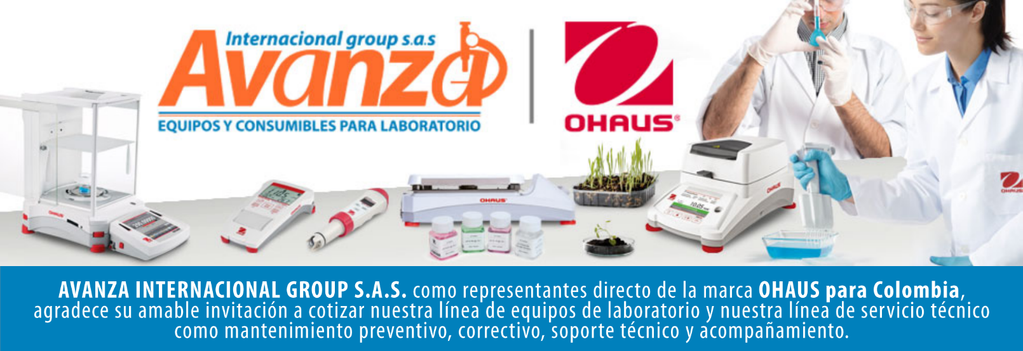
Información general
Cliente: Avanza Internacional Group NIT: 900505419 Contacto: Milena Bolaños Celular 573008265047 Dirección: Autopista Medellín K 2.5 entrada parcelas 900 metros. CIEM OIKOS OCCIDENTE CC. Correo: marketing@avanzagroup.com.co Numero de Cotización CO Fecha de Validez 2026-04-24 Forma de Pago: Contado Fecha de Entrega INMEDIATO
Item |  | Producto |  | Descripción |  | Garantia: | Cantidad |  | Valor unitario |  | Valor TOTAL
1 | 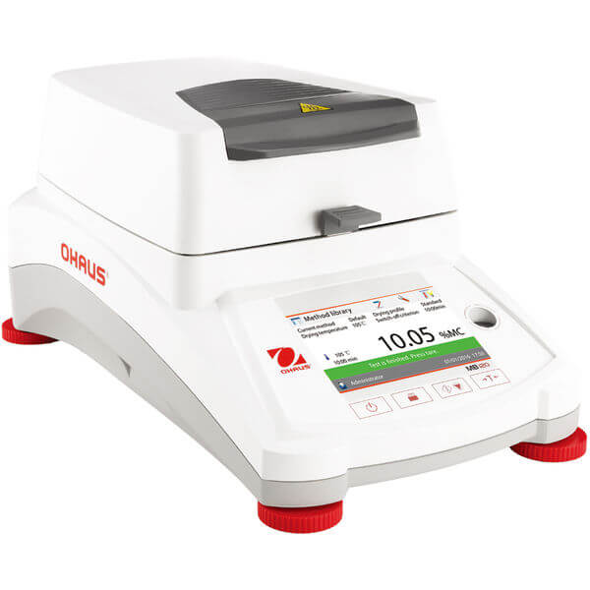 MB120 |  | Analizadora de humedad de marca Ohaus SAP: 30246943 Tipo de calefactor: Lámpara halógena Capacidad máxima: 120 g Contenido de lectura de humedad: 1 mg/0,01 % Tamaño del plato: 90 mm Comunicación: Dispositivo USB; 2 host USB; RS232 Dimensiones: 355 mm x 180 mm x 211 mm (LxAxA) Pantalla: Pantalla táctil a color WQVGA de 4.3” Perfiles de calefacción: Rampa; Estándar; Paso; Rápido Rango de humedad: 0 % ; 100 % Intervalo de funcionamiento (temp.): 10 °C ; 40 °C Alimentación: 230V Tamaño de muestra: 0,5 g ; 120 g Tipos de apagado: Con temporizador; Manual; Personalizado: el usuario ajusta pérdida de peso/tiempo; Personalizado: el usuario ajusta pérdida de % de humedad/tiempo; Automático: preajuste de pérdida de peso/tiempo Rango de temperatura: 40 °C ; 230 °C Biblioteca de pruebas: 100 Unidades de medida: % DC; Gramo; % RG; % MC |  | 1 AÑO POR DEFECTO DE FABRICA |  |  | 0 |  | 0

 |  |  |  |  |  | Subtotal: |  |  | $ 0
 |  |  |  |  |  | Descuento: |  |  | $ 0
 |  |  |  |  |  | IVA (19 %) |  |  | $ 0
 |  |  |  |  |  | Valor TOTAL: |  |  | $ 0
Contacto Comercial Milena Bolanos
CEL 3208336976
marketing@avanzagroup.com.co
- Todos los distribuidores asumen el valor del flete. En el caso de clientes, el flete será asumido únicamente si el envío es fuera de Bogotá. - En nuestra empresa, trabajamos con el compromiso de asesorarte de manera clara y adecuada en cada compra. Por esta razón, no realizamos devoluciones de dinero, excepto en casos donde se confirme un error de asesoramiento por parte de nuestro equipo. No dude en contactarme para cualquier duda o solicitud adicional. Gracias por confiar en nosotros. Observaciones generales de la cotización , 2026-03-24

AVANZA INTERNACIONAL GROUP S.A.S Autopista Medellín k 2.5 entrada parcelas 900 metros - Ciem oikos occidente bodega 7a. NIT 900505419 CELULAR 321 2165 771 www.balanzasybasculas.com.co - www.avanzagroup.com.co
Fecha de creación 2026-03-24 Fecha de modificación 2026-03-24 16:10:57

